Инфографика
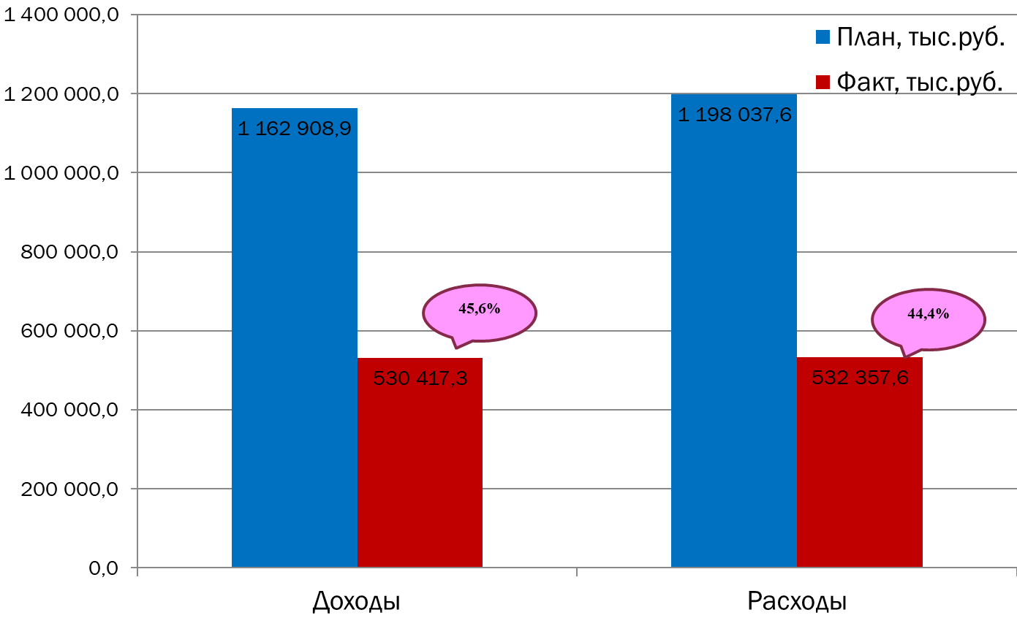
Текущее исполнение городского бюджета на 01.07.2023 г.

